计算公式
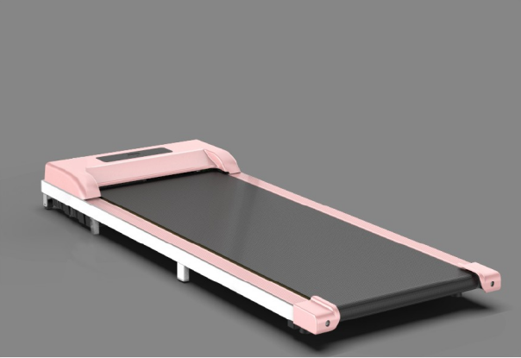 C6电动走步机跑台配比参数
速度（km/h) | 马达转速 rpm | 滚筒皮带盘（¢） | 马达皮带盘（¢） | 滚筒直径 | 跑带厚度 | π
1.2812737399 | 600 | 76 | 21 | 38 | 1.6 | 3.1415926
电机与皮带轮减速比（K) | 滚筒的周长L（米） | 皮带轮转速 rpm | 滚筒的转速(转/小时） | 跑步机最大速度（Km/h) | 配比 | 速度（英里/小时）
0.27631578947 | 0.1288052966 | 165.78947368 |  |  | 3.619047619 | 0.79614659132
跑台宽度（mm） | 承载（Kg）
400 | 130

